スクリーニング
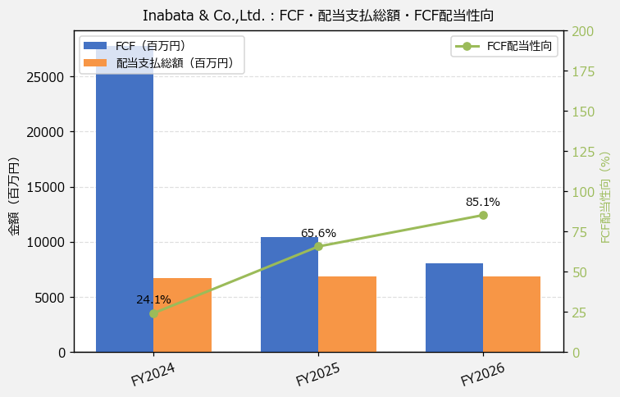
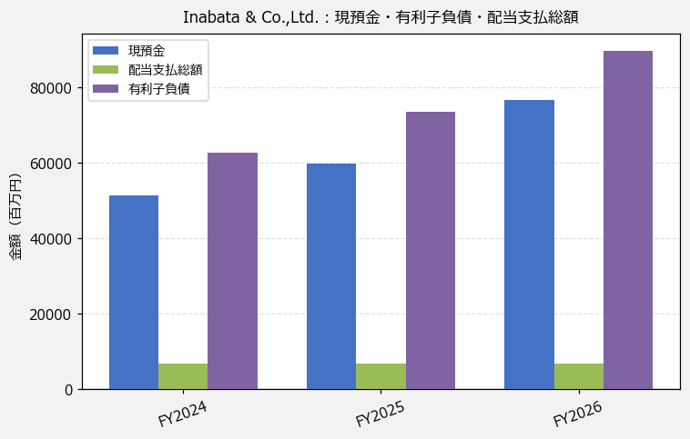
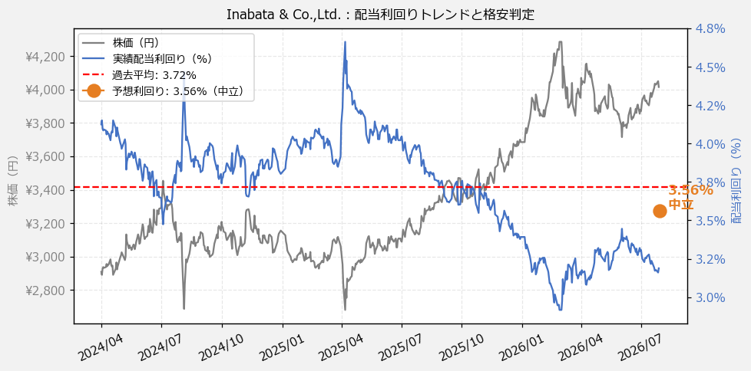
Inabata & Co.,Ltd.（8098） 財務スクリーニング 2026/07/28

現在株価（円） | ¥4,015
予想DPS（円） | ¥143
予想配当利回り | 3.56%

指標 | FY2024 | FY2025 | FY2026 | CAGR（3年）
EPS（円） | 374.66 | 371.53 | 386.50 | +1.6%
DPS実績（円） | 120.00 | 125.00 | 128.00 | +3.3%
EPS配当性向[%] | 32.0 | 33.6 | 33.1 | —
FCF（百万円） | 27,801.0 | 10,405.0 | 8,063.0 | -46.1%
FCF配当性向[%] | 24.1 | 65.6 | 85.1 | —
有利子負債（百万円） | 62,835.0 | 73,632.0 | 89,843.0 | +19.6%
現預金（百万円） | 51,310.0 | 59,839.0 | 76,836.0 | +22.4%
ネットキャッシュ（百万円） | -11,525.0 | -13,793.0 | -13,007.0 | —
グロス配当余裕[年] | 7.7 | 8.8 | 11.2 | —
ネット配当余裕[年] | -1.7 | -2.0 | -1.9 | —

【短信入力】
現預金（百万円） | 51,310.0 | 59,839.0 | 76,836.0
配当支払総額（百万円） | 6,700.0 | 6,829.0 | 6,865.0

